書式の種類
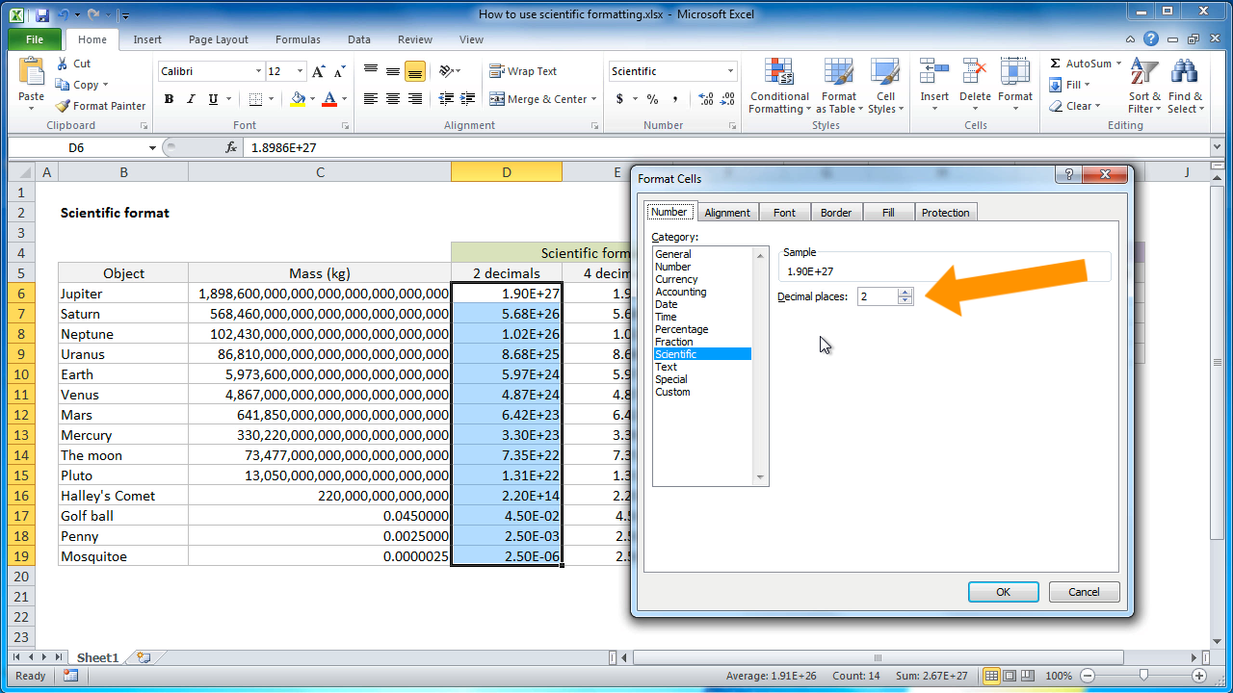
英語表記について
日本語
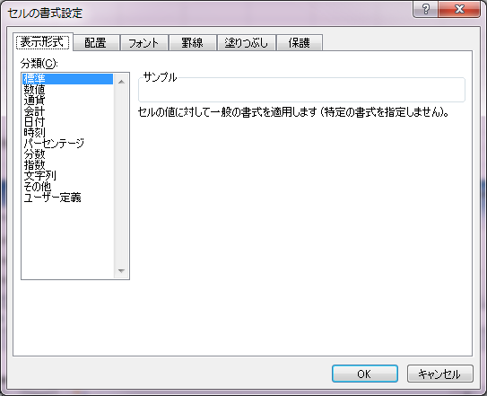

英語名
 | https://exceljet.net/lessons/how-to-use-scientific-formatting-in-excel

数値のフォーマット
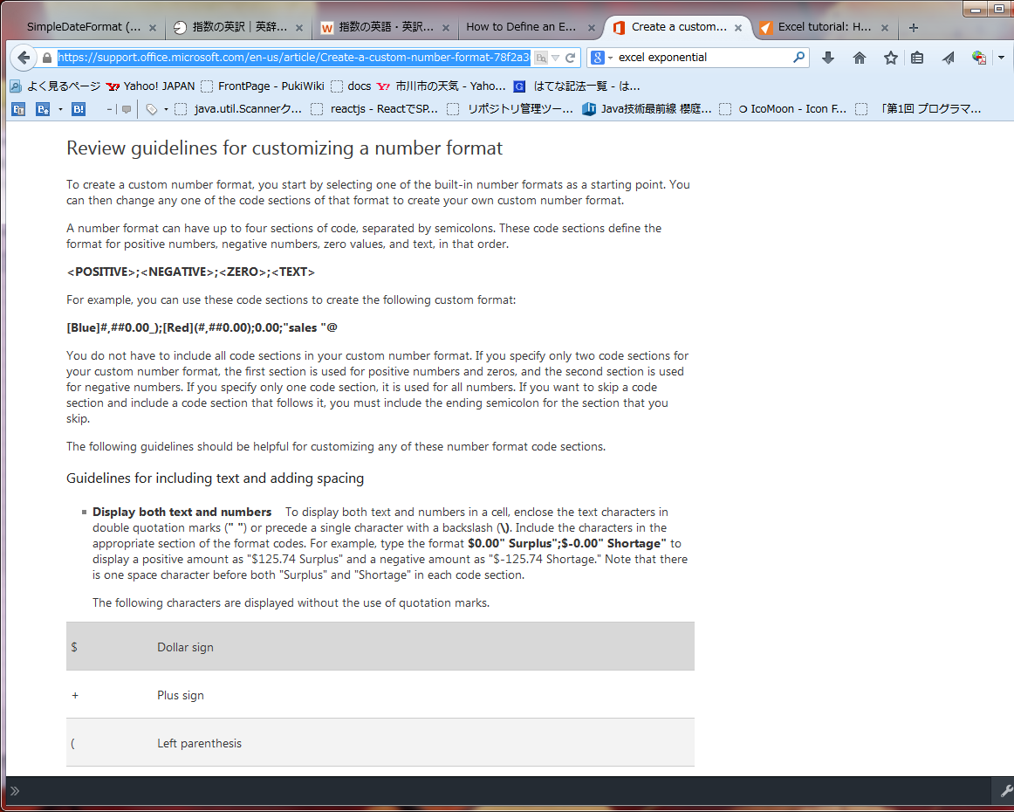
日本語
http://support.microsoft.com/kb/883199/ja
http://www.eurus.dti.ne.jp/~yoneyama/Excel/user_set.htm

https://support.office.microsoft.com/en-us/article/Create-a-custom-number-format-78f2a361-936b-4c03-8772-09fab54be7f4?CorrelationId=6ec7722d-c6c4-497c-ab4d-ddeb46c0f82d&ui=en-US&rs=en-US&ad=US

日時
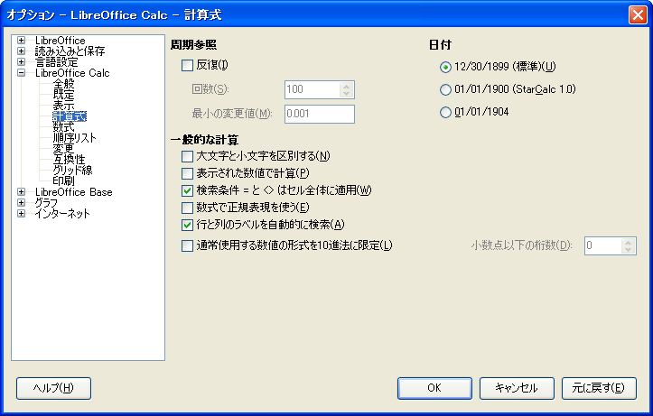
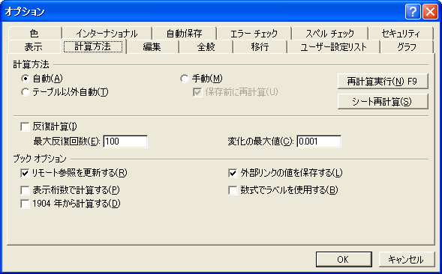
 | 他のオフィススイート
Excelの基準日 | オープンオフィスの場合
 | http://homepage1.nifty.com/tabotabo/ooo/calc/ooo06.htm
通常は、1900年1月0日 00時00分00秒。
※0日は、1月1日から48時間を引いた値。 | Libreの場合
 | https://help.libreoffice.org/Common/Number_Format_Codes/ja

 |  | 週番号「ww」と、週名「nn」、四半期「q」「qq」が特別
1904年から始まる場合がある。
https://support.microsoft.com/ja-jp/kb/180162/ja

ただし、Excel95以前のものなので、Excel2000以降は問題ない。

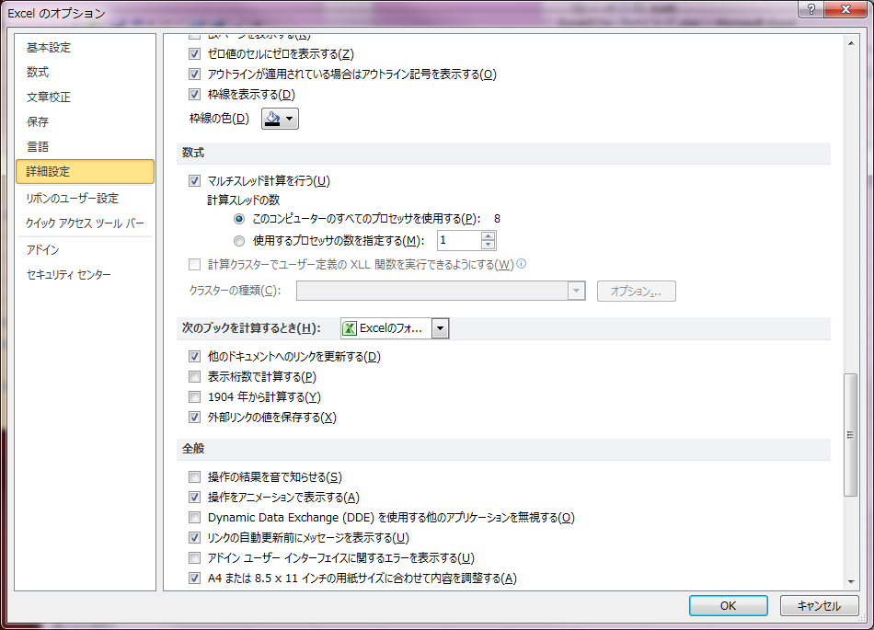

LibreOffice |  |  | Excel2003

